Tareas Completadas
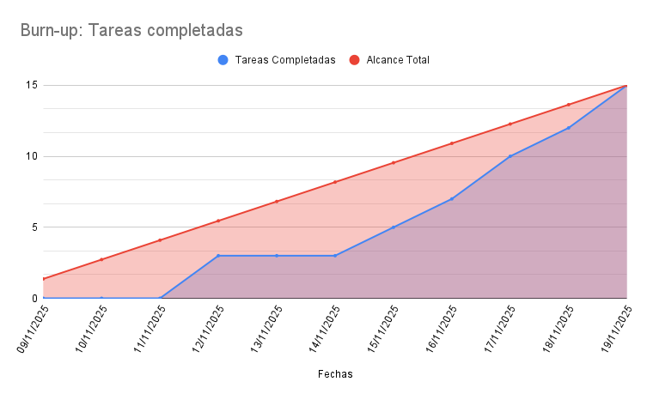
Fechas | Tareas completadas | Alcance Total
09/11/2025 | 0 | 1.363636
10/11/2025 | 0 | 2.727272
11/11/2025 | 0 | 4.0909
12/11/2025 | 3 | 5.4545
13/11/2025 | 3 | 6.8181
14/11/2025 | 3 | 8.1819
15/11/2025 | 5 | 9.545452
16/11/2025 | 7 | 10.909089714
17/11/2025 | 10 | 12.272727429
18/11/2025 | 12 | 13.63636881
19/11/2025 | 15 | 15

